상품제안서
777 쓰리세븐 손톱깎이세트 TS-800 | 상품코드: S38990

 |  |  |  |  |  |  | 02-713-8555 | www.synergygift.co.kr
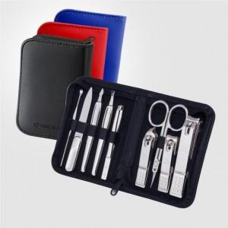 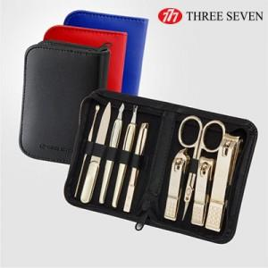

【상세/제작정보】 | * 세계적인 손톱깍이 브랜드 쓰리쎄븐(777) 정품으로 구성된 세트입니다.

【인쇄/포장옵션】 | 실크 / 포장지포장

【공급단가】 | 수량 | 30~ | 100~ | 300~ | 1,000~ | 3,000~
*VAT별도 | 실버(C) | 13,270원 | 12,750원 | 12,130원 | 11,820원 | 11,610원
 | 골드(G) | 19,430원 | 18,670원 | 17,760원 | 17,300원 | 17,000원

【상품 URL】 | https://www.synergygift.co.kr:443/src/goods_detail.php?gdno=38990

